Skabelon kasseafregning
NAVN: |  |  |  |  | Kasseafregnings indstruks: Opstil som her, et kasseregnskabet med indtægter og udgifter. Udgifterne skal være dokumenteret med bilag (kvitteringer). Påfør bilags nr. samt tekst som anført i kasseregnskabet, på hver kvittering/faktura og samle dem i en mappe. Når regskabet er afsluttet, indsendes det samlet med billeder af alle bilag til regnskabsafdelingen i Bo-Vita, afdelingsbestyrelsen samt bevillings giveren. I kan lav flere regnskabsark ud fra behov på +, nederst på værktøjslinjen.

Konto: |  | Tekst: |  | Bevilling:

Bilag | Dato | Tekst | Udgift | Indtægt/udlægs penge

1
2
3
4
5
Eksempel på Bilag
6
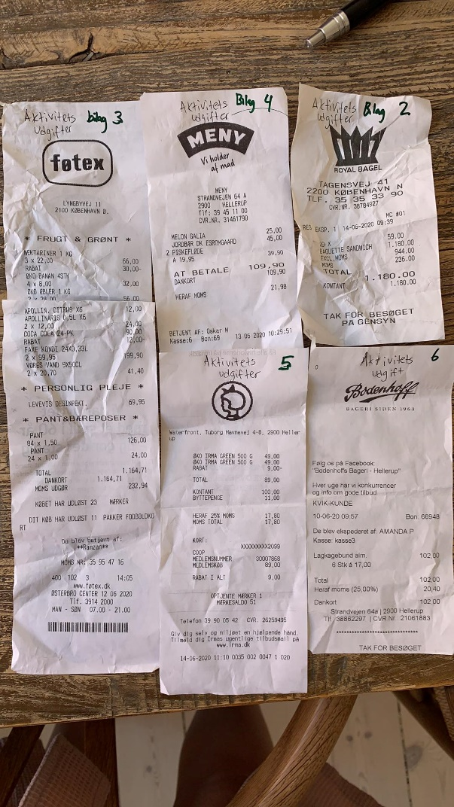
7
8
9
10
11
12
13
14
15
16
17
18
19
20
21
Indtægt |  |  |  | 0.00 kr.
Udgifter I alt: |  |  | 0.00 kr.

Overføres til Reg nr. |  | Konto nr. | Indehaver:

Underskrift/ Navn: |  |  | Underskrift/ Navn:
Undertegnede erklærer hermed, at regnskabet er udarbejdet i overensstemmelse med regnskabsinstruks og at middlerne er anvendt i overensstemmelse med aftalen

Eks. Kasseafregning
NAVN: Bevilling 30.000kr fra lokaludvalget |  |  |  |  | Kasseafregnings indstruks: Opstil som her, et kasseregnskabet med indtægter og udgifter. Udgifterne skal være dokumenteret med bilag (kvitteringer). Påfør bilags nr. samt tekst som anført i kasseregnskabet, på hver kvittering/faktura og samle dem i en mappe. Når regskabet er afsluttet, indsendes det samlet med billeder af alle bilag til regnskabsafdelingen i Bo-Vita, afdelingsbestyrelsen samt bevillings giveren. I kan lav flere regnskabsark ud fra behov på +, nederst på værktøjslinjen.

Konto: 130016 |  | Tekst: Udlægs regnskab Hans Hansen |  | Bevilling: 30.000kr

Bilag | Dato | Tekst | Udgift | Indtægt/udlægs penge
 |  | Udlæg til Nassim |  | 5,000.00 kr.
1 | 07.07.19 | Aktivitetes udgift | 520.00 kr.
2 | 07.07.19 | forplejning | 60.00 kr.
3
4
5
Eksempel på Bilag
6
7
8
9
10
11
12
13
14
15
16
17
18
19
20
21
Indtægt |  |  |  | 4,420.00 kr.
Udgifter I alt: |  |  | 580.00 kr.

Overføres til Reg nr. |  | Konto nr. | Indehaver: Hans Hansen
xxx |  | XX

Underskrift/ Navn: Hans Hansen |  |  | Underskrift/ Navn: Tina Jarslet
Undertegnede erklærer hermed, at regnskabet er udarbejdet i overensstemmelse med regnskabsinstruks og at middlerne er anvendt i overensstemmelse med aftalen

Skabelon samlet regnskab
 |  |  |  |  |  | Kasseafregnings indstruks: Opstil som her, et kasseregnskab med indtægter og udgifter. Udgifterne skal være dokumenteret med bilag (kvitteringer). Påfør bilags nr. samt tekst som anført i kasseregnskabet, på hver kvittering/faktura og saml dem i en mappe. Når regskabet er afsluttet, indsendes det samlede regnskab med billeder af alle bilag til regnskabsafdelingen i Bo-Vita Jeg tænker ikke at de frivillige afregner direkte med Regnskabsafdelingen, men at de afleverer afregningen til afdelingsbestyrelsen, der fremsender til Tina Jarslet samt bevillingshaver. afdelingsbestyrelsen samt bevillings giveren. I kan lave flere regnskabsark udfra behov på +, nederst på værktøjslinjen.

Dato |  | Tekst: |  | Konto: | Bevilling:

Bilag | Dato | Tekst | Udgift | Indtægter egen betaling | Bogført af:

Eksempel på Bilag


Indtægter i alt |  |  |  | -
Udgifter I alt: |  |  | 0.00 kr.

I alt til rådighed |  |  |  |  | 30,000.00 kr.

Underskrift/ Navn: |  |  | Underskrift/ Navn:
Undertegnede erklærer hermed, at regnskabet er udarbejdet i overensstemmelse med regnskabsinstruks og at middlerne er anvendt i overensstemmelse med aftalen

Eks. Samlet regnskab
NAVN: Bevilling 30.000kr fra lokaludvalget |  |  |  |  |  | Kasseafregnings indstruks: Opstil som her, et kasseregnskab med indtægter og udgifter. Udgifterne skal være dokumenteret med bilag (kvitteringer). Påfør bilags nr. samt tekst som anført i kasseregnskabet, på hver kvittering/faktura og saml dem i en mappe. Når regskabet er afsluttet, indsendes det samlede regnskab med billeder af alle bilag til regnskabsafdelingen i Bo-Vita Jeg tænker ikke at de frivillige afregner direkte med Regnskabsafdelingen, men at de afleverer afregningen til afdelingsbestyrelsen, der fremsender til Tina Jarslet samt bevillingshaver. afdelingsbestyrelsen samt bevillings giveren. I kan lave flere regnskabsark udfra behov på +, nederst på værktøjslinjen.

Dato |  | Tekst: Der er bevilliget 30.000kr til Sommerferie aktiviteter. Regnskabs ansvarlig: Bestyrelsesformand Hans Hansen |  | Konto: | Bevilling: 30.000kr

Bilag | Dato | Tekst | Udgift | Indtægter egen betaling | Bogført af:
1 | 07.07.19 | Aktivitetsudgifter | 520.00 kr. |  | Tina Jarslet
2 | 07.07.19 | Forplejning | 60.00 kr. |  | Hans
- |  | Egenbetaling Den blå planet |  | 1,200.00 kr. | Til Nadia

Eksempel på Bilag

Indtægter i alt |  |  |  | 1,200.00
Udgifter I alt: |  |  | 580.00 kr.

I alt til rådighed |  |  |  |  | 30,620.00 kr.

Underskrift/ Navn: |  |  | Underskrift/ Navn:
Undertegnede erklærer hermed, at regnskabet er udarbejdet i overensstemmelse med regnskabsinstruks og at middlerne er anvendt i overensstemmelse med aftalen

